Blad3
 | Datum:
 | Naam koper:
 | Adres:
 | Postcode en Plaats:
 | Telefoon:
 | e-mail:
 | Behandeld door Lionslid:
 |  |  |  |  |  |  | 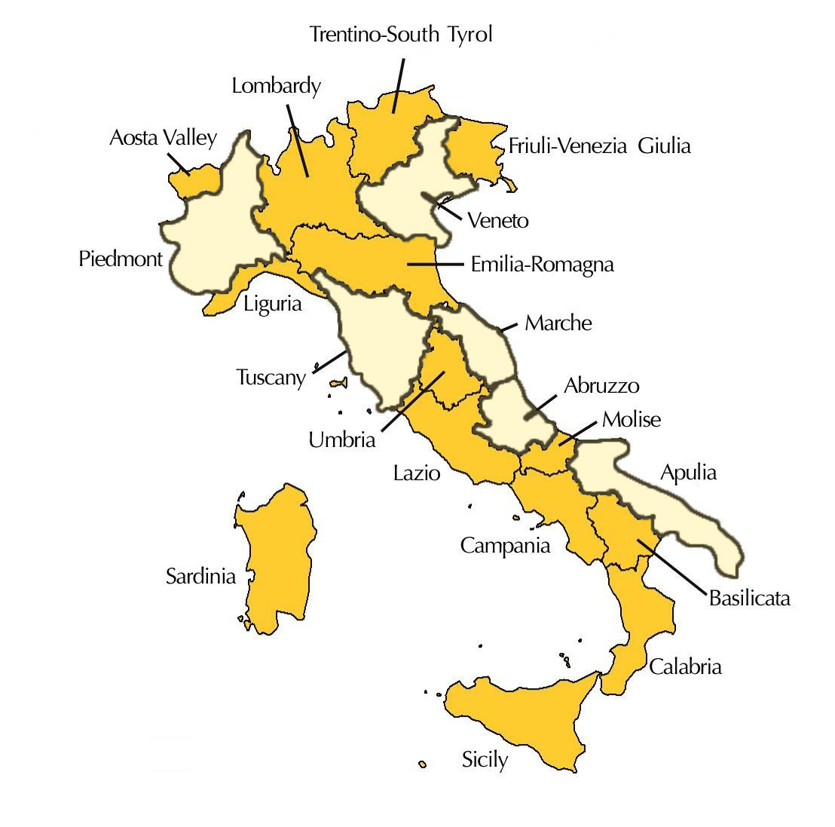
 | TYPE WINE | KLEUR | DRUIVENSOORT | marktprijs | Lions prijs per stuk | Lions prijs bij 6 | Aantal dozen | Aantal flessen | Totaal bedrag
VENETO
1 | Albino Armani - Prosecco Extra Dry DOC | mous | Glera | € 13.95 |  | € 12.75 |  |  | € -
2 | Albino Armani - Pinot Grigio Friuli Grave DOC 2022 | wit | Pinot Grigio | € 11.95 |  | € 9.95 |  |  | € -
3 | Brunelli Luigi - Custoza DOC 2022 | wit | Trebbiano and Garganega | € 9.95 |  | € 8.75 |  |  | € -
4 | Brunelli Luigi - Pa'Riondo Ripasso Classico Superiore DOC 2021 | rood | Rondinella, Corvinone, Corvina | € 15.50 |  | € 14.25 |  |  | € -
5 | Brunelli Luigi - Amarone della Valpolicella Classico DOCG 2020 | rood | Corvina, Rondinella, Corvinone | € 42.50 | € 39.95 | € 37.50 |  |  | € -
PIEMONTE
6 | Michele Reverdito - Barbera d'Alba DOC 2021 | rood | Barbera | € 9.50 |  | € 8.85 |  |  | € -
7 | Michele Reverdito - Barbera d'Alba Butti DOC 2020 | rood | Barbera op hout | € 14.95 |  | € 13.50 |  |  | € -
8 | Michele Reverdito - Barolo DOCG 2019 | rood | Nebbiolo | € 31.50 | € 28.95 | € 27.95 |  |  | € -
LE MARCHE
9 | Stefano Antonucci - Sauvignon 'Animale Celeste' IGT 2022 | wit | Sauvignon Blanc | € 14.95 |  | € 13.25 |  |  | € -
10 | Stefano Antonucci - Le Vaglie Verdicchio Thirty Together DOC 2022 | wit | Verdicchio Castelli di Jesi | € 14.95 |  | € 12.95 |  |  | € -
11 | Stefano Antonucci - Verdicchio Classico Superiore DOCG | wit | Verdicchio Castelli di Jesi | € 21.95 |  | € 19.95 |  |  | € -
ABRUZZO - LE MARCHE
12 | Velenosi - Vigna Solaria Falerio DOC 2022 | wit | Trebbiano, Passerina, Pecorino | € 9.95 |  | € 8.75 |  |  | € -
13 | Velenosi - Villa Angela Marche Chardonnay IGT 2022 | wit | Chardonnay | € 11.95 |  | € 10.95 |  |  | € -
14 | Velenosi - Montepulciano d'Abruzzo DOC 2022 | rood | Montepulciano d'Abruzzo | € 9.25 |  | € 8.75 |  |  | € -
15 | Velenosi - Ninfa Rosso IGT 2021 | rood | Merlot, Montepulciano, Syrah, Cab. Sauv. | € 17.95 |  | € 16.95 |  |  | € -
16 | Velenosi - Querciantica Vino e Visciole 500ml | dessert | Lacrima, Sciroppo di Visciole | € 16.95 | € 14.95 | € 14.75 |  |  | € -
TOSCANE
17 | Tolaini - Vallenuova Chianti Classico DOCG 2020 | rood | Sangiovese | € 17.95 |  | € 16.95 |  |  | € -
18 | Tolaini - Al Passo Super Tuscan IGT 2020 | rood | Sangiovese, Merlot | € 19.95 |  | € 17.85 |  |  | € -
19 | Tolaini - L'Invidio Bolgheri Rosso DOC 2022 | rood | Merlot, Cab. Sauvignon, Cab. Franc | € 22.95 | € 21.95 | € 19.95 |  |  | € -
APULIA
20 | Torre Regina - Negroamaro IGT 2023 | rood | Negroamaro | € 9.75 |  | € 8.75 |  |  | € -
 |  |  |  |  |  |  | dozen | flessen
 | TOTAAL |  |  |  |  |  | 0 | - | € -

